Titelblatt
Tabellen
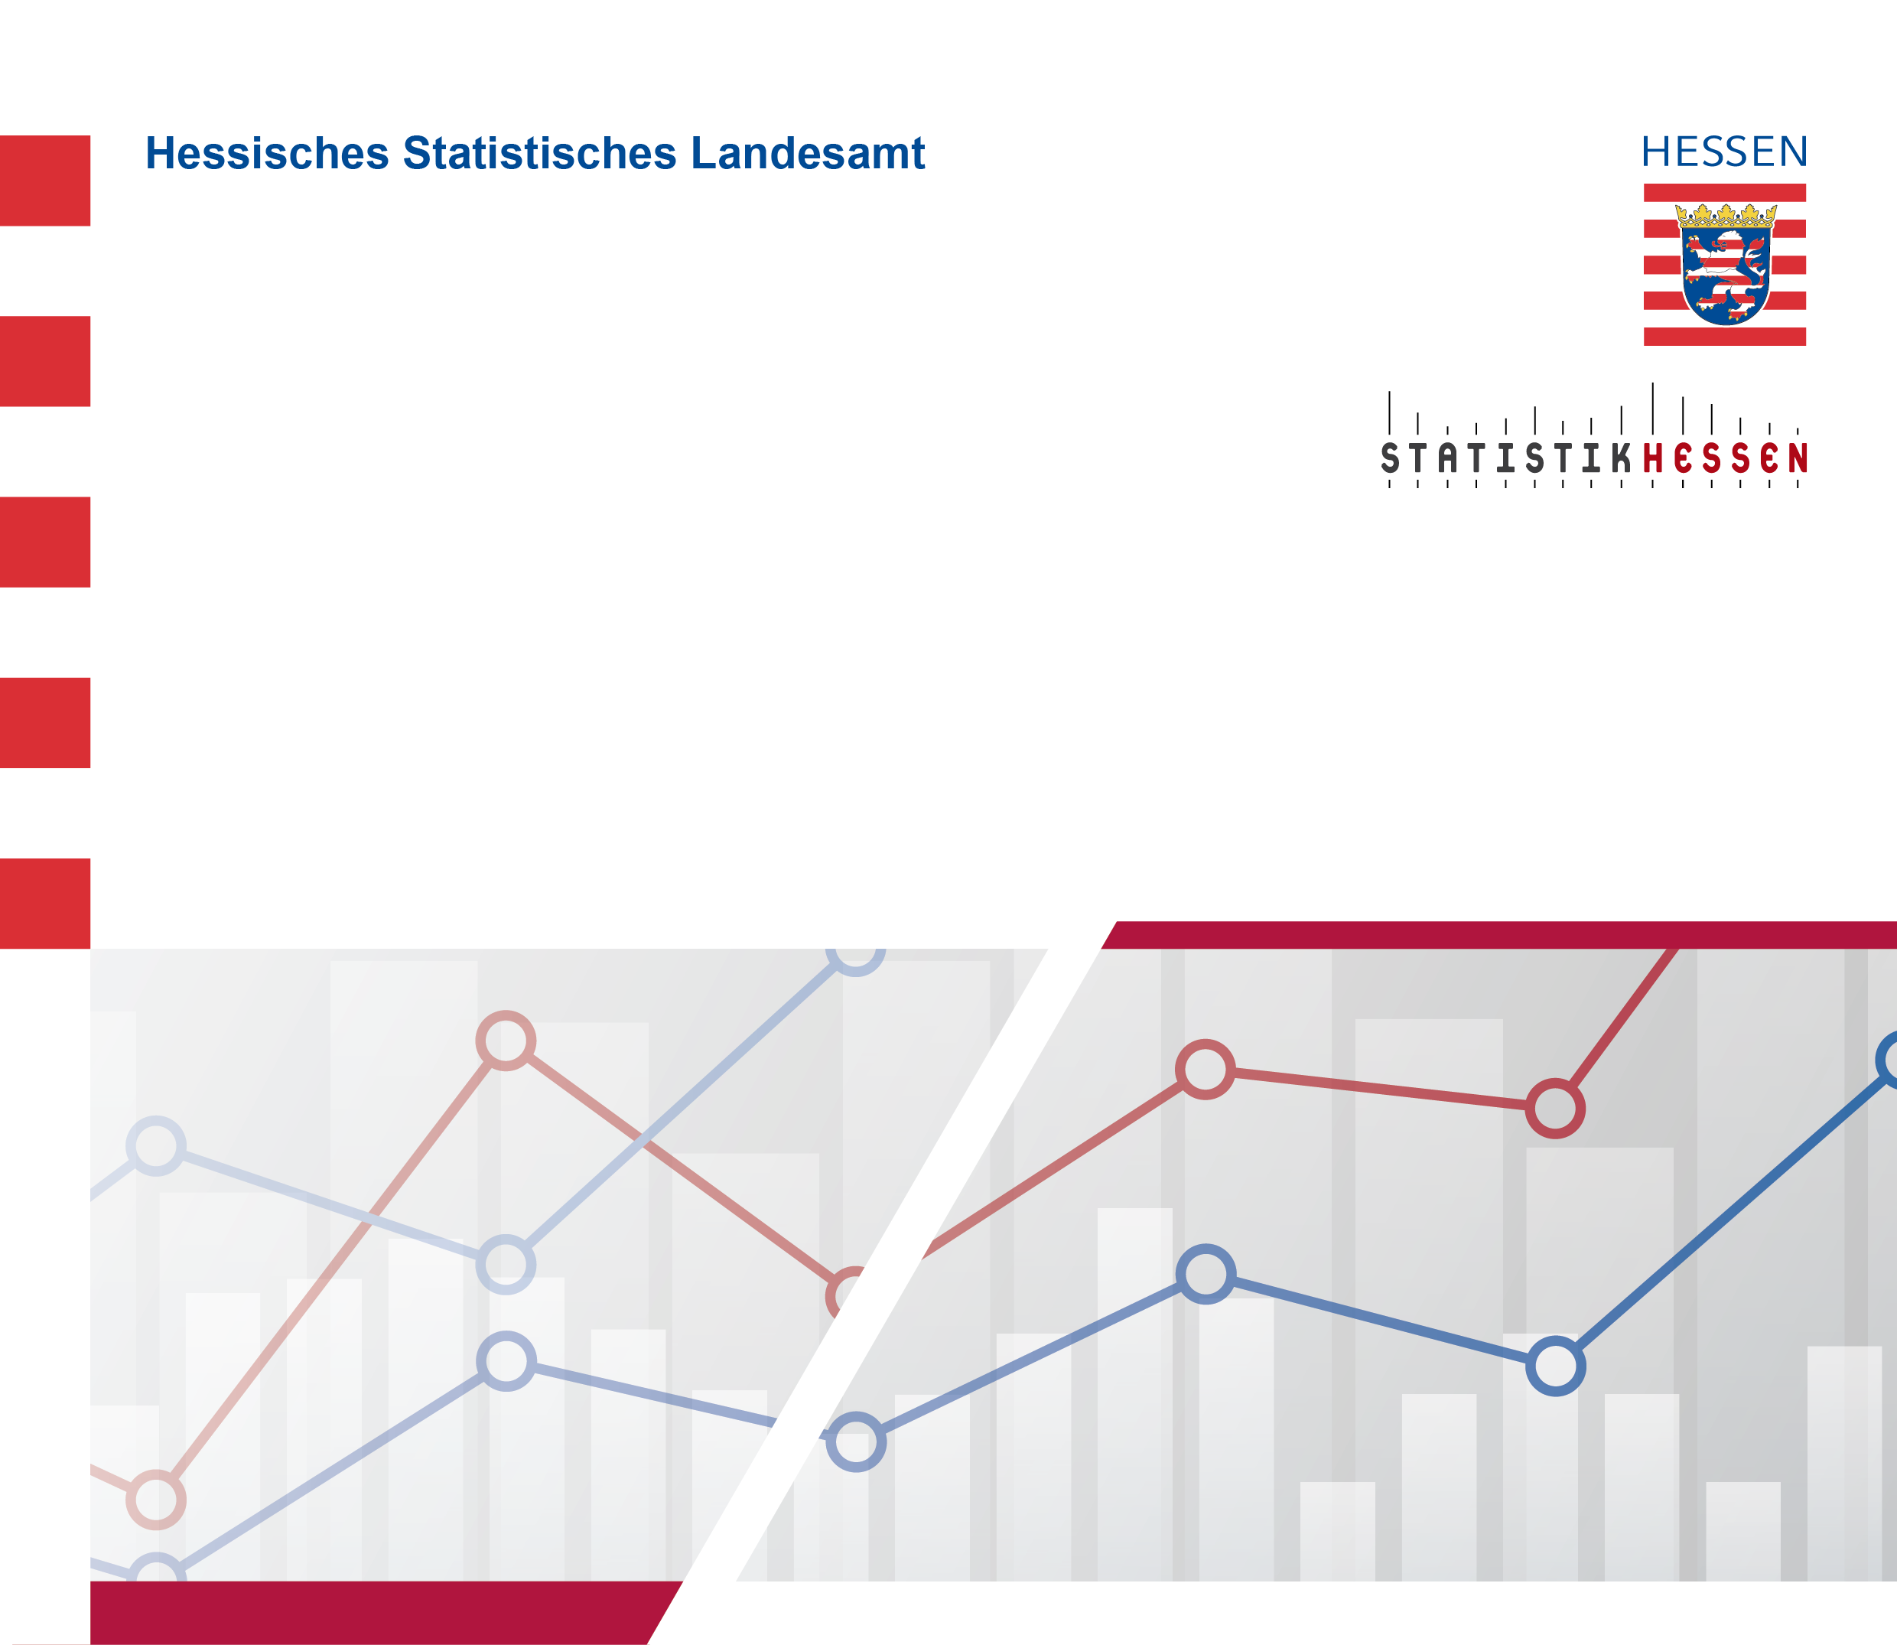
 |  | Mai 2026
 | Beschäftigte im Dienstleistungsbereich
 | in Hessen Januar 2015 bis Februar 2026

